엠젠
견 적 서

엠젠 |  | 귀하
전화 :
팩스 :
담당 :

아래와 같이 견적합니다.

견 적 합 계 : | ₩5,610,000
견 적 일 자 : | 2015-05-28 18:24:40
결 재 조 건 :

품 명 | 규 격 | 수 량 | 단 가 | 금 액 | 세 액 | 합 계 액
 |  |  |  | - | - | -
모바일 웍 | HP Zbook 15 CTO | 1 | 5,100,000 | 5,100,000 | 510,000 | 5,610,000
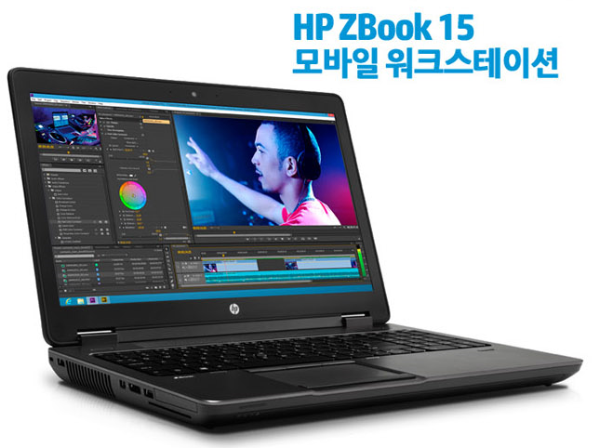
 |  |  |  | - | - | -
 | i7-4810MQ 3.8GHz 8스레드 쿼드코어 6MB 캐시 |  |  | - | - | -
 | 32GB 1600MHz DDR3 Memory |  |  | - | - | -
 | 512GB SSD |  |  | - | - | -
 | 1TB HDD
 | DVD Super Multi |  |  |  | - | -
 | 15.6" IPS FHD 해상도 |  |  |  | - | -
 | 쿼드로 K2100M 2GB (768 기가 프롭스) |  |  |  | - | -
 | 윈도우 7 Pro 64bit |  |  |  | - | -
 | HP 3년 무상보증서비스 |  |  |  | - | -
 |  |  |  |  | - | -
 |  |  |  |  | - | -
 |  |  |  | - | - | -
 |  |  |  |  | - | -
 |  |  |  | - | - | -
 |  |  |  |  | - | -
 |  |  |  |  | - | -
 |  |  |  |  | - | -
 |  |  |  |  | - | -
 |  |  |  |  | - | -
 |  |  |  |  | - | -
 |  |  |  |  | - | -
 |  |  |  |  | - | -
 |  |  |  |  | - | -
 |  |  |  |  | - | -
 |  |  |  |  | - | -
 |  |  |  |  | - | -
* 결제계좌 : 신한 110-138-600484 씨-넷 |  |  | 합 계 | 합 계 | 510,000 | 5,610,000
* 견적담당 : | 조규장(010-2910-7760)
* REMARK
1. 모바일 웍스테이션은 주문제작입니다. 발주시 2-3주 소요됩니다.

